Resum
UNIVERSITAT POLITÈCNICA DE CATALUNYA
Comparació de la situació laboral entre els titulats de la UPC i la resta de titulats a universitats catalanes

PRINCIPALS INDICADORS

ESTATUS D'INSERCIÓ |  |  | TIPUS DE CONTRACTE
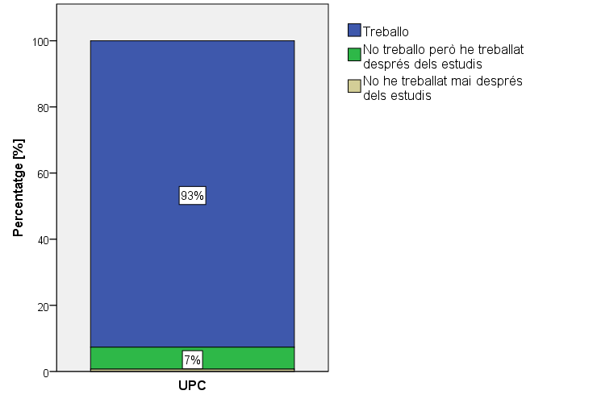
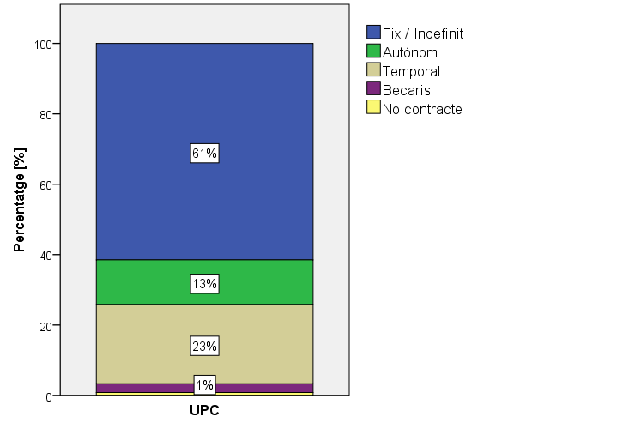

6 de cada 10 titulats de la UPC té un contracte fix
El 93% des titulats de la UPC estan en situació activa

El percentatge d'ocupats titulats a les universitats catalanes és del 89%. Un 82% a Espanya

A nivell global, gairebé el 50% dels titulats catalans tenen un contracte indefinit

 | SOU BRUT ANUAL | LES FUNCIONS SÓN PRÒPIES DEL NIVELL DE TITULACIÓ ESPECÍFICA?

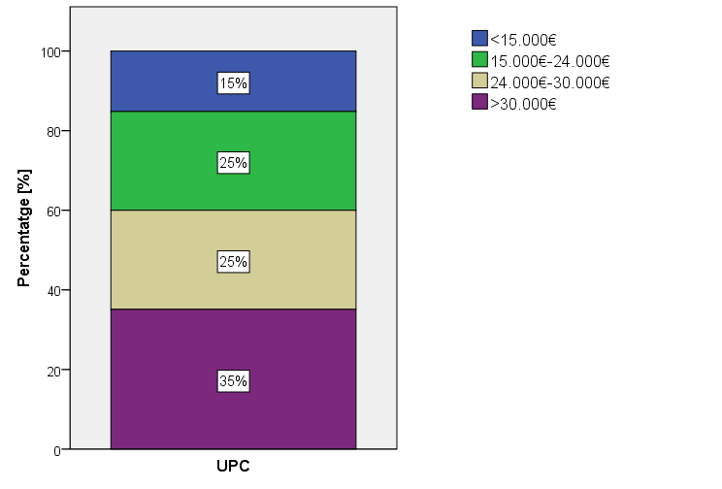
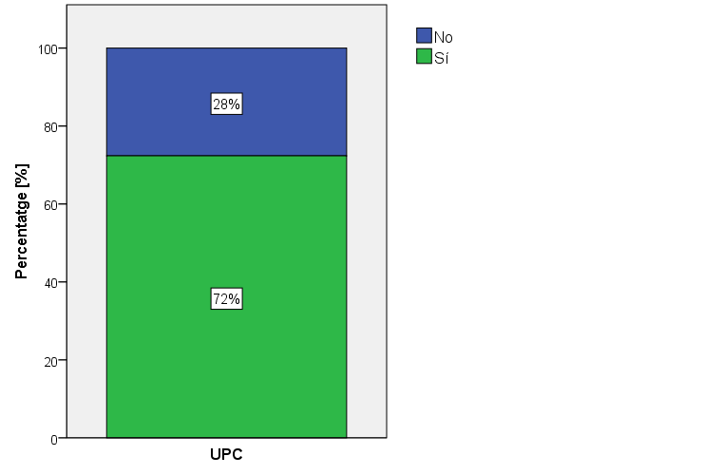

Un 72% dels titulats de la UPC diuen que a la seva feina desenvolupa funcions pròpies del seu nivell de formació
Un 60% dels titulats cobra més de 24.000€ bruts anuals

La dada es redueix al 43% que cobren més de 24.000€ si tenim en compte tots els titulats catalants

Semblant entre els titulats catalans, 7 de cada 10

REPETIRIES CARRERA / UNIVERSITAT? |  |  | IQO: ÍNDEX DE QUALITAT OCUAPCIONAL
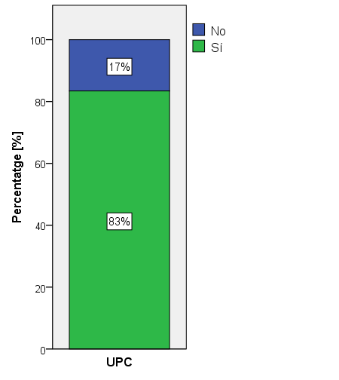
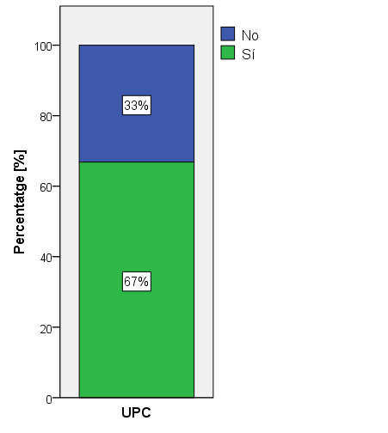
IQO per les tiulacions de la UPC

70
IQO per les enginyeries a Catalunya
68

61
El 83% dels titulats tornaria a estudiar a la UPC
IQO de les universitats catalanes

7 de cada 10 titulats catalans repetirien la carrera

En una escala de 0 a 100, I'IQO posiciona la qualitat de la ocupació segons les condicions en: la tipologia i duració del contracte, la retribució económica, l'adequació de la titulació amb els estudis i la satisfacció general al lloc de treball

Gràfics
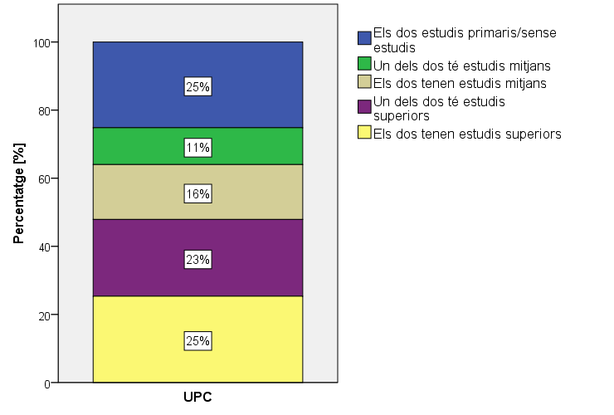
UNIVERSITAT POLITÈCNICA DE CATALUNYA

TITULATS ANY ACADÈMIC 2012-2013

1. PERFIL ENSENYAMENT

GÈNERE


ESTATUS D'INSERCIÓ

2. OCUPATS *
* Només contesten els graduats que treballen actualment o que han treballat

2.1 DADES DE LA PRIMERA INSERCIÓ

LA FEINA ACTUAL ÉS LA PRIMERA FEINA?
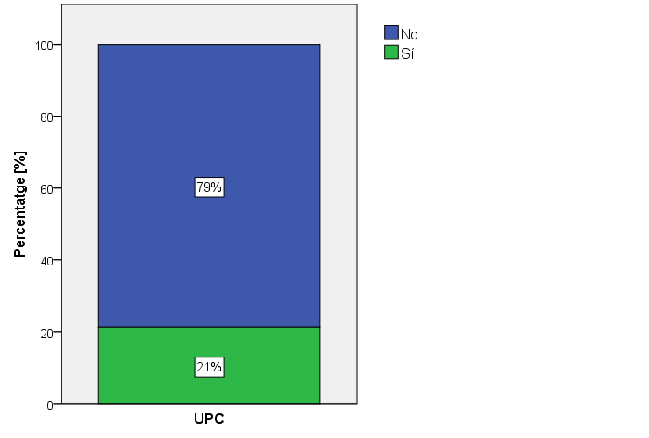

TEMPS D'INSERCIÓ
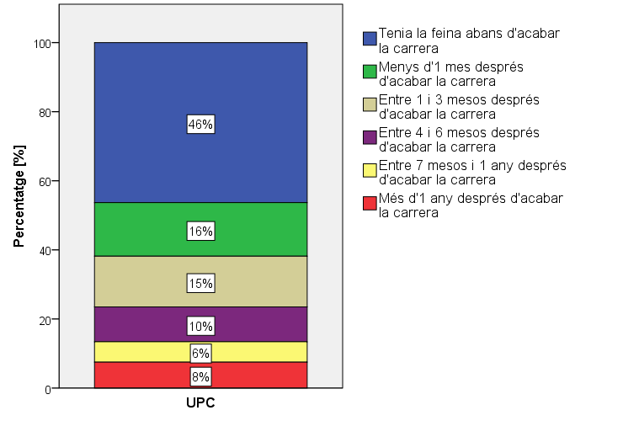

VIA D'ACCÉS
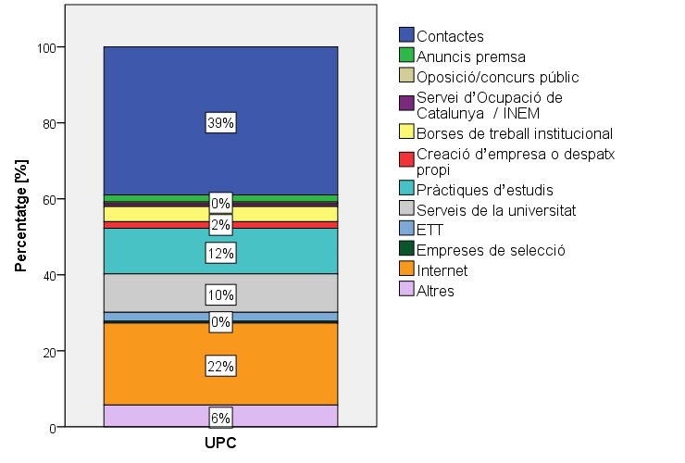

2.2 SITUACIÓ LABORAL

LES FUNCIONS SÓN PRÒPIES DEL NIVELL DE TITULACIÓ ESPECÍFICA?

LES FUNCIONS REQUEREIXEN FORMACIÓ UNIVERSITÀRIA?
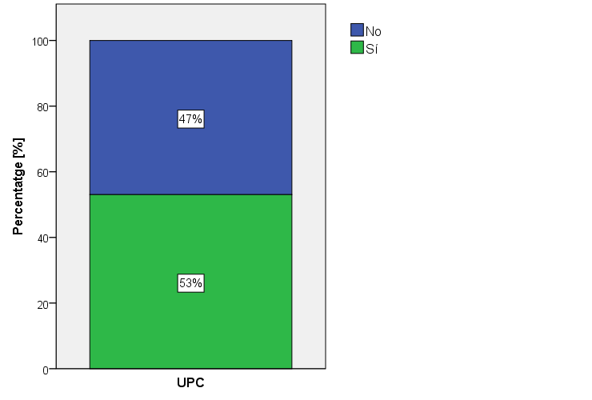

TIPUS DE CONTRACTE

JORNADA DE TREBALL A TEMPS COMPLET ?
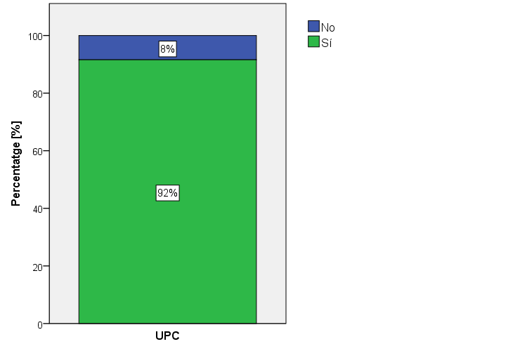

DURADA DEL CONTRACTE
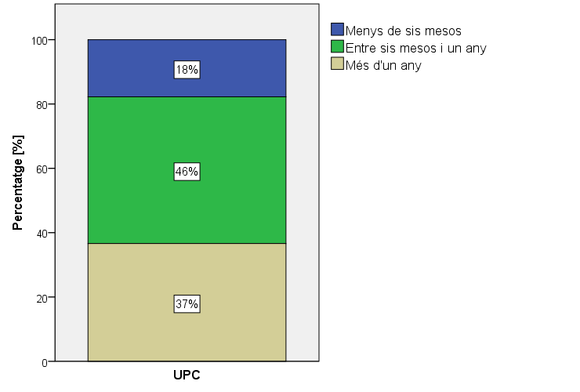

ÀMBIT
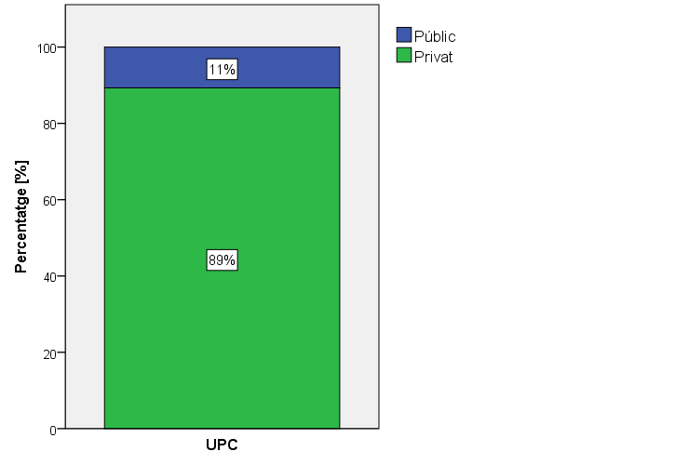

UBICACIÓ
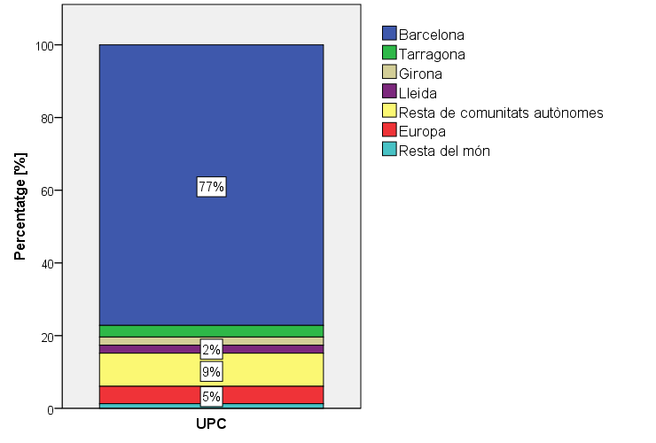

GUANYS
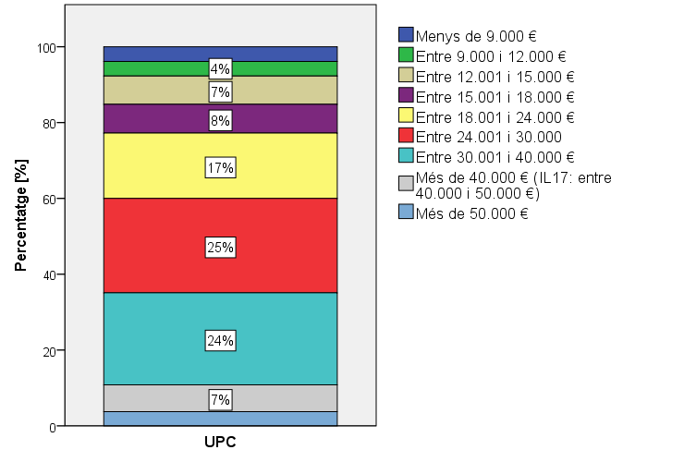

FUNCIONS DESENVOLUPADES
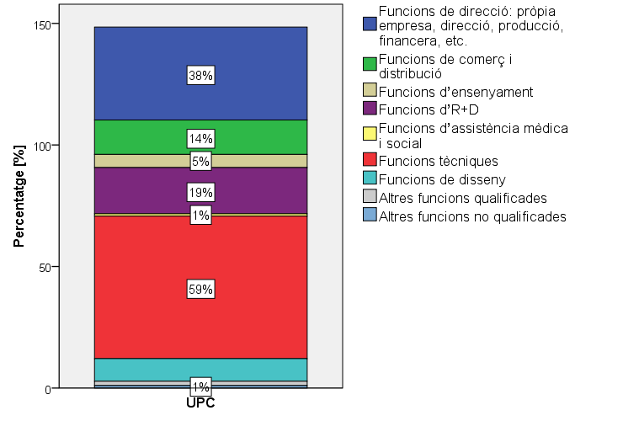

BRANCA D'ACTIVITAT

2.3 SATISFACCIÓ AMB LA FEINA ACTUAL
No contesten els becaris, els sense contracte i els que no treballen actualment.
Gens satisfet 1 - 7 Molt satisfet

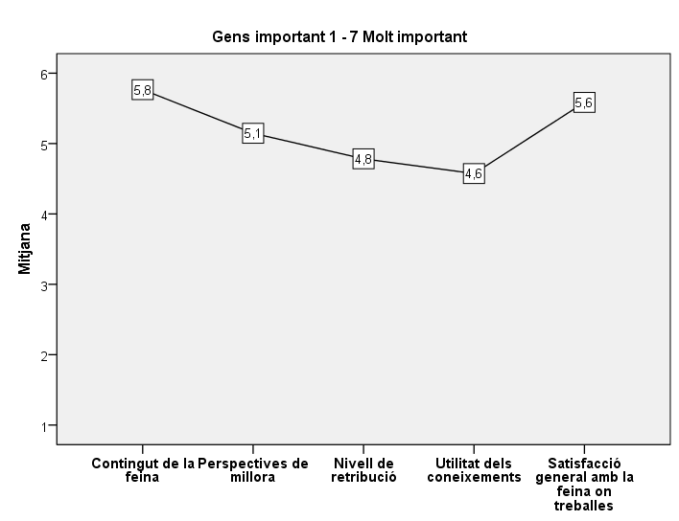
SATISFACCIÓ AMB LA FEINA ACTUAL

2.4 NIVELL I ADEQUACIÓ DE LES COMPETÈNCIES

NIVELL COMPETÈNCIES
Molt baix 1 - 7 Molt alt

UTILITAT COMPETÈNCIES
Molt baix 1 - 7 Molt alt

DIFERÈNCIA ENTRE EL NIVELL I LA UTILITAT DE LES COMPETÈNCIES
Molt baix 1 - 7 Molt alt

3. GRADUATS NO OCUPATS*
* (Nota: inclou graduats que no treballen actualment i els que no han treballat mai)

3.1 ATURATS
Només responen els aturats que busquen feina.

TEMPS DE RECERCA FEINA
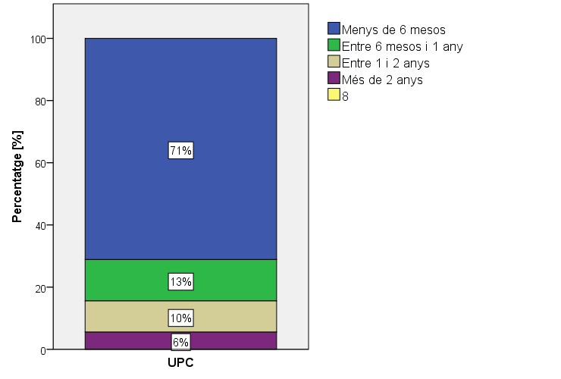

REBUIG D'OFERTES
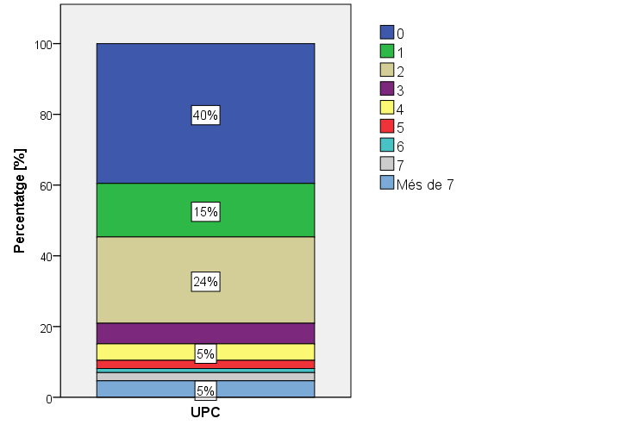

MITJANS UTILITZATS PER TROBAR FEINA
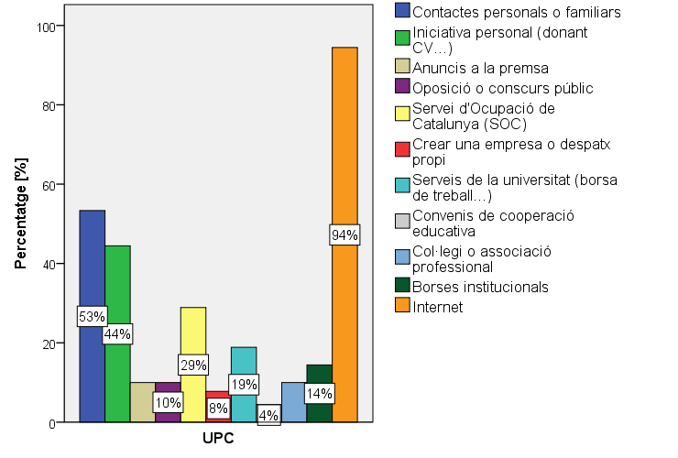

DIFICULTATS PER TROBAR FEINA
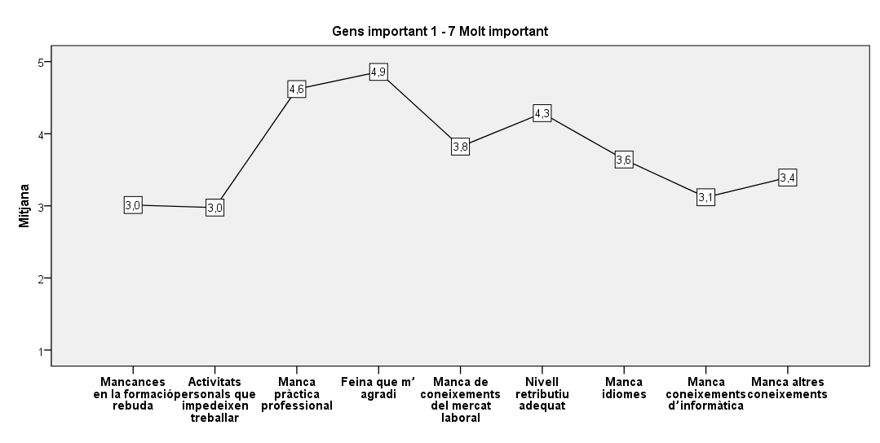

4. SATISFACCIÓ, FORMACIÓ CONTINUADA I MOBILITAT

REPETIRIES CARRERA?
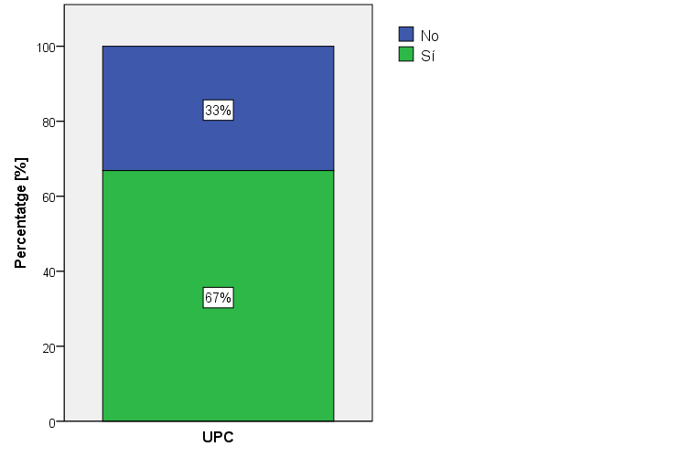

REPETIRIES UNIVERSITAT?
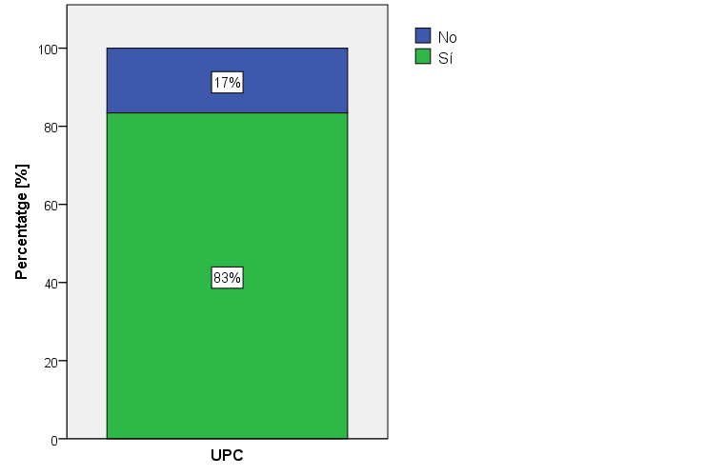

CONTINUACIÓ ESTUDIS
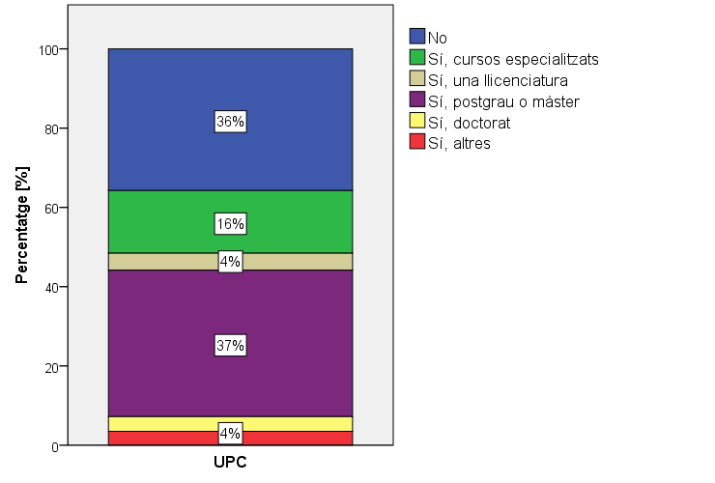

MOBILITAT
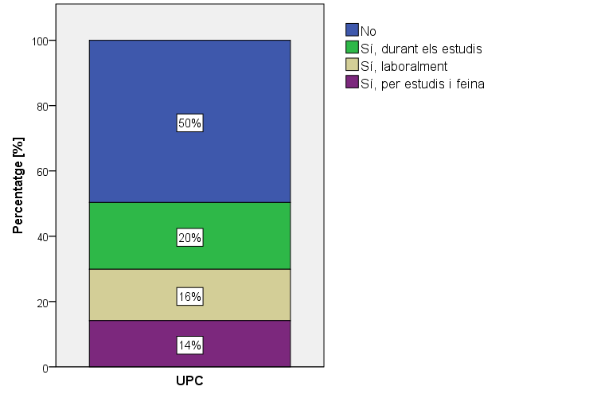

5. RENDIMENT ACADÈMIC I ESTATUS SOCIOECONÒMIC

NOTA EXPEDIENT ACADÈMIC
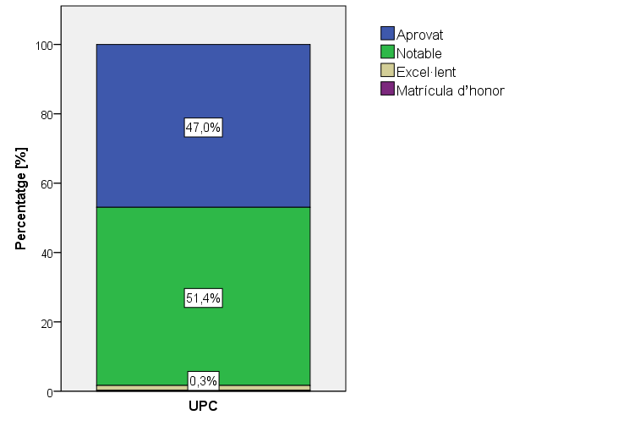

NIVELL D'ESTUDIS MÉS ELEVAT DELS PARES

Comparativa
UNIVERSITAT POLITÈCNICA DE CATALUNYA

COMPARATIVA DEL LA SITUACIÓ DELS TITULATS (EDICIONS 2008 / 2011 / 2014 / 2017)

ÍNDEX DE QUALITAT OCUPACIONAL (IQO)

EVOLUCIÓ DE L'ÍNDEX IQO
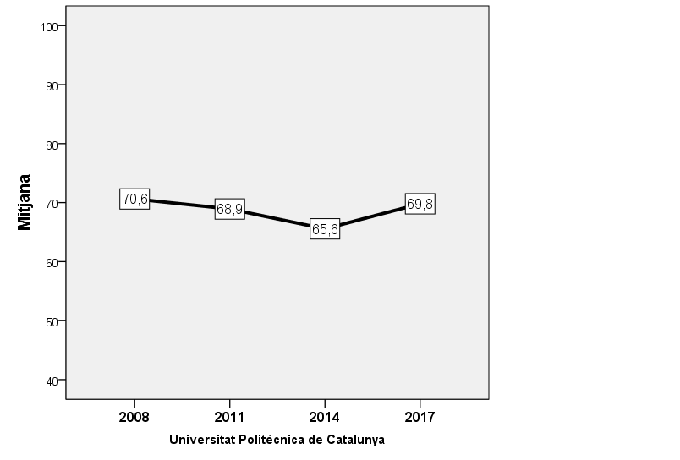

1. PERFIL ENSENYAMENT

 | ESTATUS D'INSERCIÓ
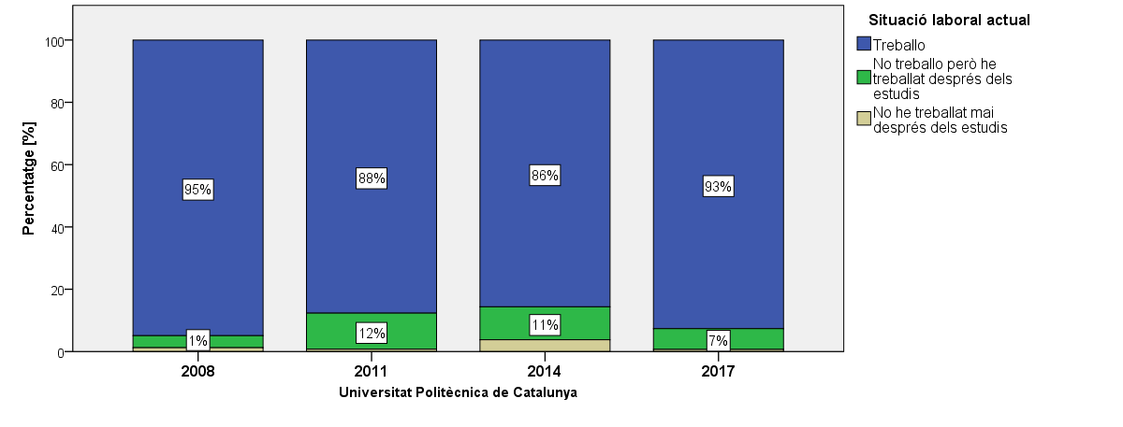

2. OCUPATS

TEMPS D'INSERCIÓ
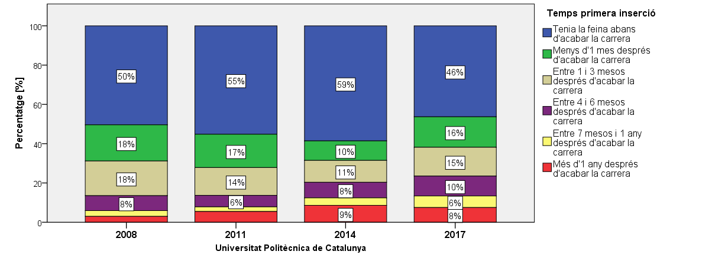

REQUISITS QUE ES DEMANEN A LA FEINA ACTUAL
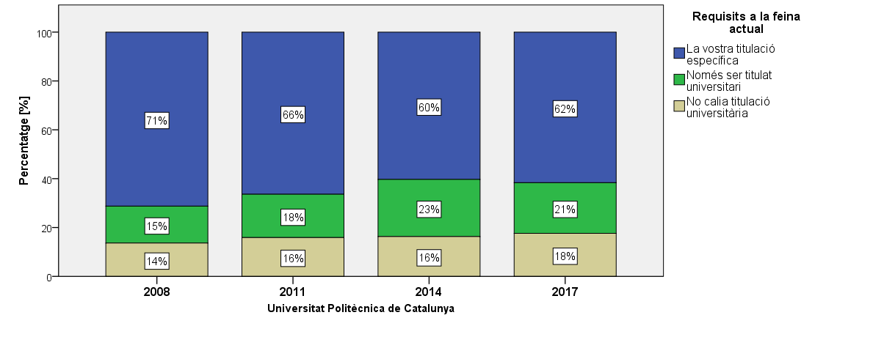

TIPUS DE CONTRACTE
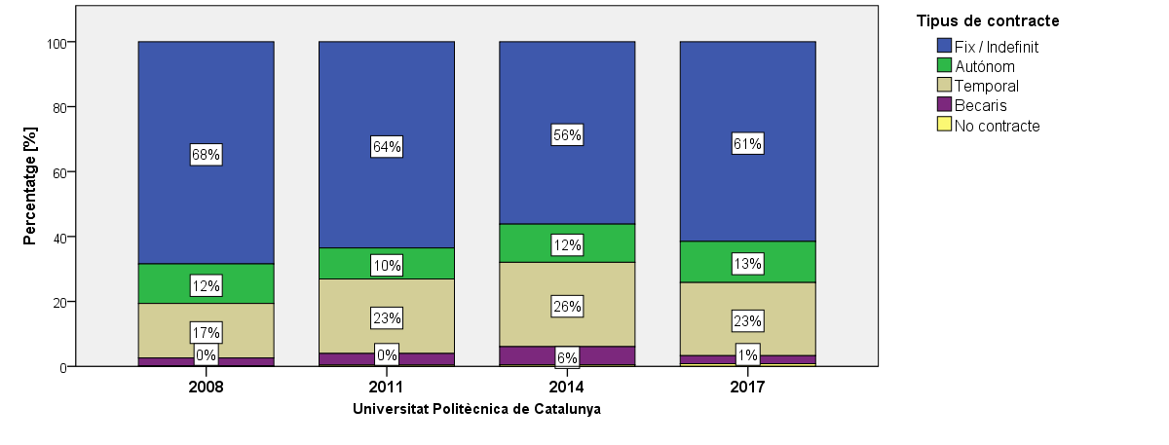

GUANYS
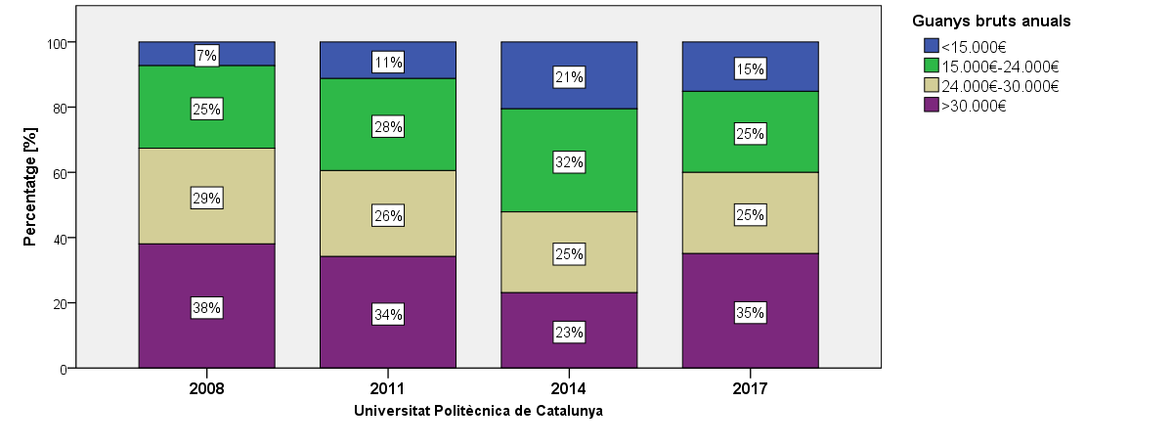

SATISFACIÓ AMB LA FEINA ACTUAL
Gens satisfet 1 - 7 Molt satisfet
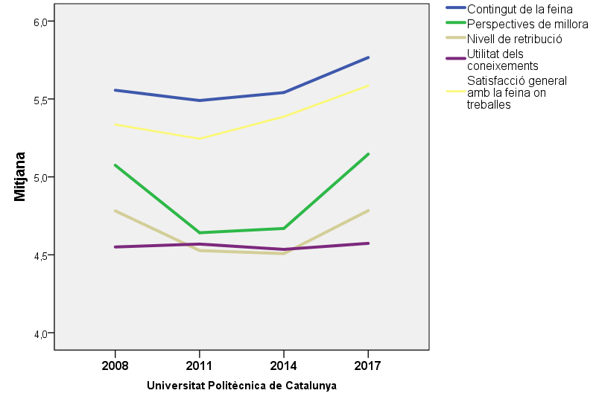

3. GRADUATS NO OCUPATS*

TEMPS DE RECERCA FEINA
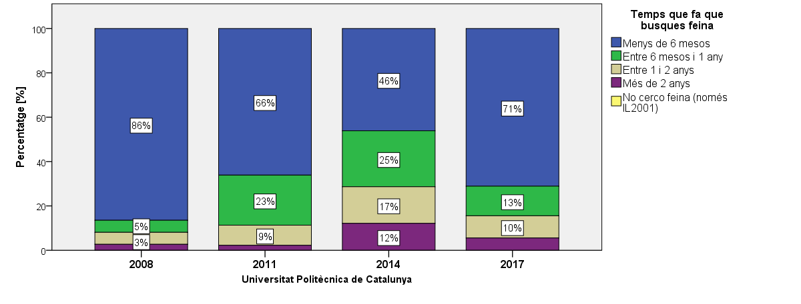

4. SATISFACCIÓ, FORMACIÓ CONTINUADA I MOBILITAT

MOBILITAT
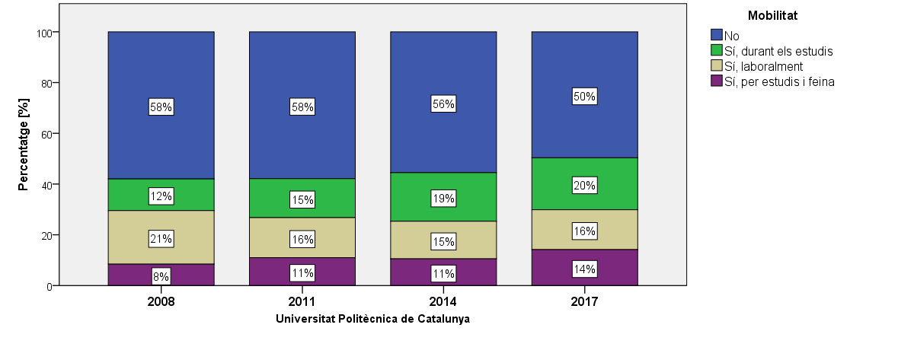

REPETIRIES CARRERA?
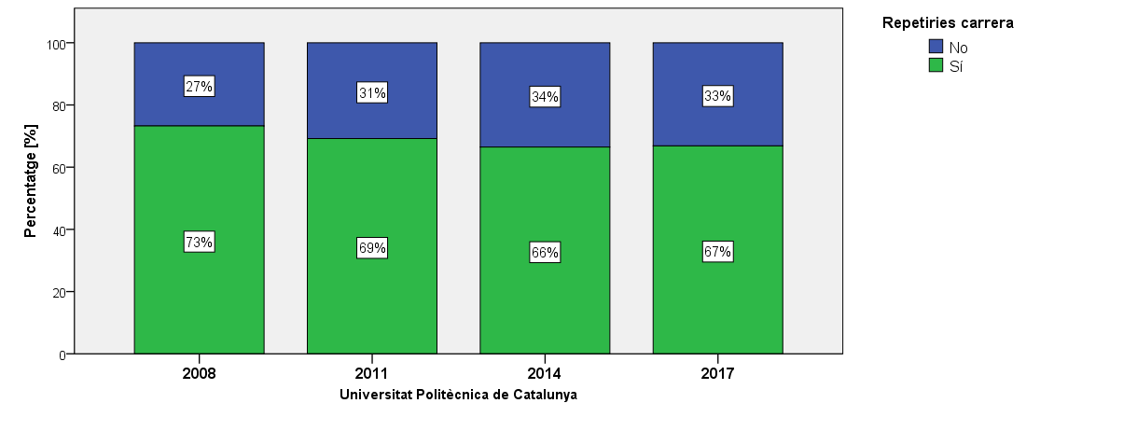

REPETIRIES UNIVERSITAT?
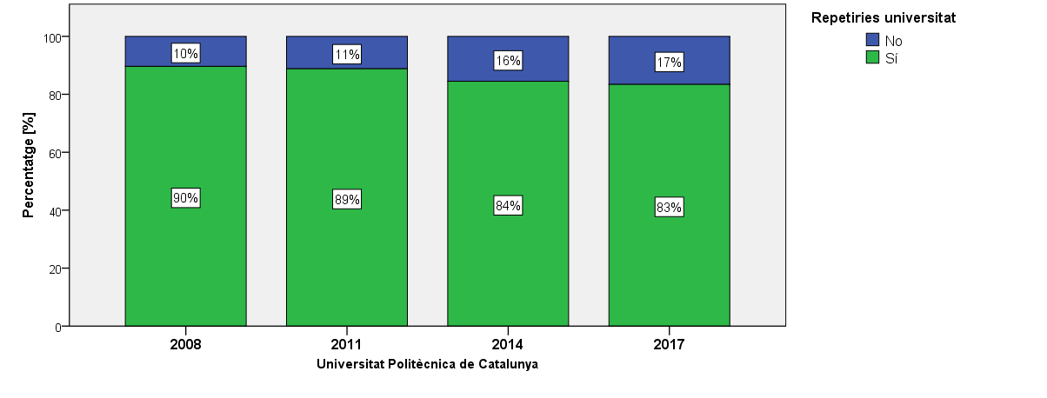

 | Per més informació sobre l'enquesta d'Inserció Laboral consultar:
 | AQU |6a edició d'enquesta d'Inserció Laboral

